关系图
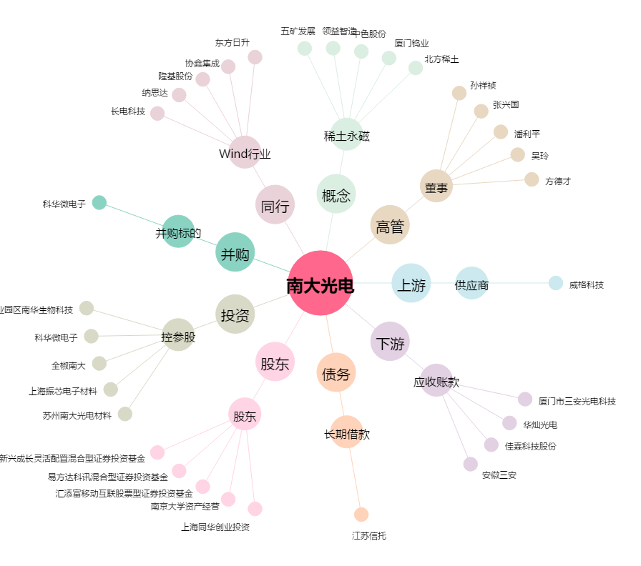
南大光电[300346.SZ] - 关系概览图

